Ev. Curenta
Notele, Ev. Curentă
Nr. | Nume, Prenume | item 1 | item 2 | item 3 | item 4 | item 5 | Pctj Total | Nota | Baremul de evaluare |  |  | Statistica
1 | Nume, Prenume |  |  |  |  |  | 0 | n/p | Punctajul acumulat |  | Nota | Nota | Nr de note
 |  |  |  |  |  |  |  |  | 0.0 | 3.0 | 2 | 1 | 0
 |  |  |  |  |  |  |  |  | 4.0 | 7.0 | 3 | 2 | 0
 |  |  |  |  |  |  |  |  | 8.0 | 12.0 | 4 | 3 | 0
 |  |  |  |  |  |  |  |  | 13.0 | 15.0 | 5 | 4 | 0
 |  |  |  |  |  |  |  |  | 16.0 | 18.0 | 6 | 5 | 0
 |  |  |  |  |  |  |  |  | 19.0 | 21.0 | 7 | 6 | 0
 |  |  |  |  |  |  |  |  | 22.0 | 24.0 | 8 | 7 | 0
 |  |  |  |  |  |  |  |  | 25.0 | 27.0 | 9 | 8 | 0
 |  |  |  |  |  |  |  |  | 28.0 | 30.0 | 10 | 9 | 0
 |  |  |  |  |  |  |  |  |  |  |  | 10 | 0
 |  |  |  |  |  |  |  |  |  |  |  | n/p | 1

 |  |  |  |  |  |  |  |  | Cinematica

L. Indiv.
Notele, Lucru individual
Nr. | Nume, Prenume | Var | S1 11.09-19.09 | C3.1 C3.2 | D4.1 D4.2 | Nota | Statistica
1 | Nume, Prenume | 01 |  |  |  | n/p | Nota | Nr de note
 |  | 02 |  |  |  |  | 1 | 0
 |  |  |  |  |  |  | 2 | 0
 |  |  |  |  |  |  | 3 | 0
 |  |  |  |  |  |  | 4 | 0
 |  |  |  |  |  |  | 5 | 0
 |  |  |  |  |  |  | 6 | 0
 |  |  |  |  |  |  | 7 | 0
 |  |  |  |  |  |  | 8 | 0
 |  |  |  |  |  |  | 9 | 0
 |  |  |  |  |  |  | 10 | 0
 |  |  |  |  |  |  | n/p | 1

Atest. Nr.1_1
Notele, Atestarea 1_1
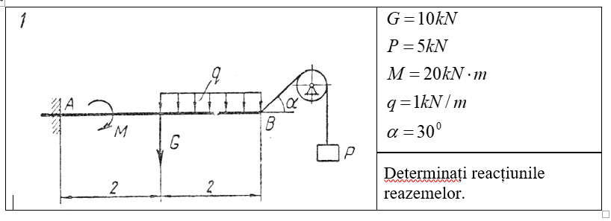
Nr. | Nume, Prenume | item 1 | item 2 | item 3 | item 4 | item 5 | Pctj Total | Nota | Baremul de evaluare |  |  | Statistica
1 | Nume, Prenume |  |  |  |  |  | 0 | n/p | Punctajul acumulat |  | Nota | Nota | Nr de note
 |  |  |  |  |  |  |  |  | 0.0 | 3.0 | 2 | 1 | 0
 |  |  |  |  |  |  |  |  | 4.0 | 7.0 | 3 | 2 | 0
 |  |  |  |  |  |  |  |  | 8.0 | 12.0 | 4 | 3 | 0
 |  |  |  |  |  |  |  |  | 13.0 | 15.0 | 5 | 4 | 0
 |  |  |  |  |  |  |  |  | 16.0 | 18.0 | 6 | 5 | 0
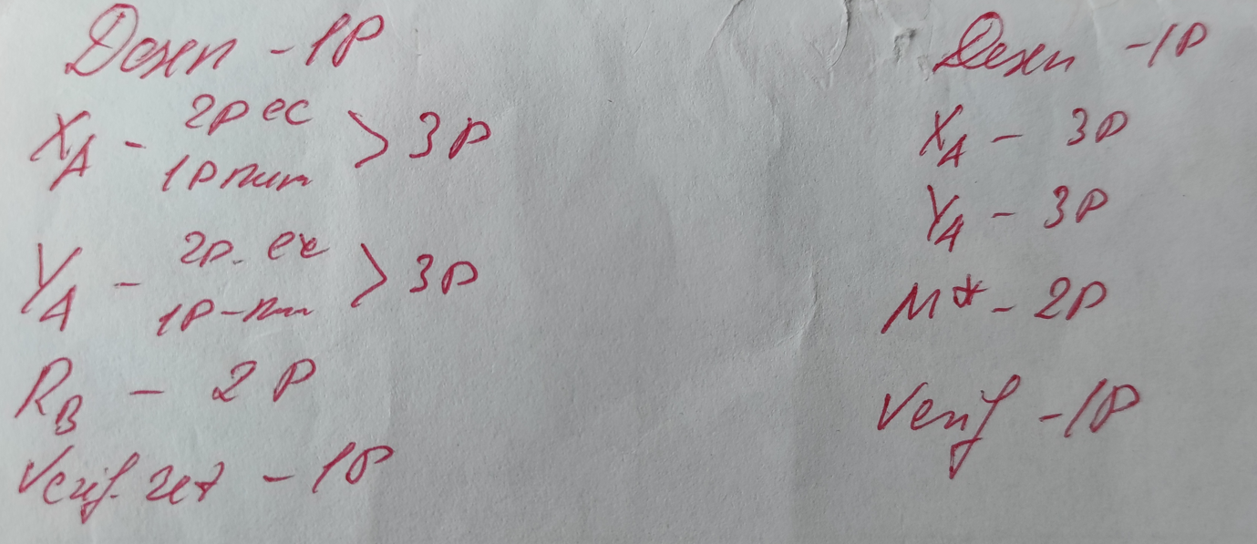
 |  |  |  |  |  |  |  |  | 19.0 | 21.0 | 7 | 6 | 0
 |  |  |  |  |  |  |  |  | 22.0 | 24.0 | 8 | 7 | 0
 |  |  |  |  |  |  |  |  | 25.0 | 27.0 | 9 | 8 | 0
 |  |  |  |  |  |  |  |  | 28.0 | 30.0 | 10 | 9 | 0
 |  |  |  |  |  |  |  |  |  |  |  | 10 | 0
 |  |  |  |  |  |  |  |  |  |  |  | n/p | 1

 |  |  |  |  |  |  |  |  | Statica

Atest. Nr.1_2
Notele, Atestarea 1_2
Nr. | Nume, Prenume | item 1 | item 2 | item 3 | item 4 | item 5 | Pctj Total | Nota | Baremul de evaluare |  |  | Statistica
1 | Nume, Prenume |  |  |  |  |  | 0 | n/p | Punctajul acumulat |  | Nota | Nota | Nr de note
 |  |  |  |  |  |  |  |  | 0.0 | 3.0 | 2 | 1 | 0
 |  |  |  |  |  |  |  |  | 4.0 | 7.0 | 3 | 2 | 0
 |  |  |  |  |  |  |  |  | 8.0 | 12.0 | 4 | 3 | 0
 |  |  |  |  |  |  |  |  | 13.0 | 15.0 | 5 | 4 | 0
 |  |  |  |  |  |  |  |  | 16.0 | 18.0 | 6 | 5 | 0
 |  |  |  |  |  |  |  |  | 19.0 | 21.0 | 7 | 6 | 0
 |  |  |  |  |  |  |  |  | 22.0 | 24.0 | 8 | 7 | 0
 |  |  |  |  |  |  |  |  | 25.0 | 27.0 | 9 | 8 | 0
 |  |  |  |  |  |  |  |  | 28.0 | 30.0 | 10 | 9 | 0
 |  |  |  |  |  |  |  |  |  |  |  | 10 | 0
 |  |  |  |  |  |  |  |  |  |  |  | n/p | 1

 |  |  |  |  |  |  |  |  | Statica

Atest. Nr.1_3
Notele, Atestarea 1_3
Nr. | Nume, Prenume | item 1 | item 2 | item 3 | item 4 | item 5 | Pctj Total | Nota | Baremul de evaluare |  |  | Statistica
1 | Nume, Prenume |  |  |  |  |  | 0 | n/p | Punctajul acumulat |  | Nota | Nota | Nr de note
 |  |  |  |  |  |  |  |  | 0.0 | 3.0 | 2 | 1 | 0
 |  |  |  |  |  |  |  |  | 4.0 | 7.0 | 3 | 2 | 0
 |  |  |  |  |  |  |  |  | 8.0 | 12.0 | 4 | 3 | 0
 |  |  |  |  |  |  |  |  | 13.0 | 15.0 | 5 | 4 | 0
 |  |  |  |  |  |  |  |  | 16.0 | 18.0 | 6 | 5 | 0
 |  |  |  |  |  |  |  |  | 19.0 | 21.0 | 7 | 6 | 0
 |  |  |  |  |  |  |  |  | 22.0 | 24.0 | 8 | 7 | 0
 |  |  |  |  |  |  |  |  | 25.0 | 27.0 | 9 | 8 | 0
 |  |  |  |  |  |  |  |  | 28.0 | 30.0 | 10 | 9 | 0
 |  |  |  |  |  |  |  |  |  |  |  | 10 | 0
 |  |  |  |  |  |  |  |  |  |  |  | n/p | 1

 |  |  |  |  |  |  |  |  | Statica

Atest. Nr.2_1
Notele, Atestarea 2_1
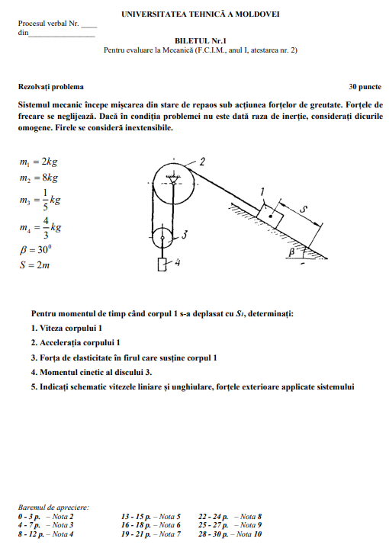
Nr. | Nume, Prenume | 1 10 p | 2 2p | 3 4p | 4 4p | 5 10p | Pctj Total | Nota | Baremul de evaluare |  |  | Statistica
1 | Nume, Prenume |  |  |  |  |  | 0 | n/p | Punctajul acumulat |  | Nota | Nota | Nr de note
 |  |  |  |  |  |  |  |  | 0.0 | 3.0 | 2 | 1 | 0
 |  |  |  |  |  |  |  |  | 4.0 | 7.0 | 3 | 2 | 0
 |  |  |  |  |  |  |  |  | 8.0 | 12.0 | 4 | 3 | 0
 |  |  |  |  |  |  |  |  | 13.0 | 15.0 | 5 | 4 | 0
 |  |  |  |  |  |  |  |  | 16.0 | 18.0 | 6 | 5 | 0
 |  |  |  |  |  |  |  |  | 19.0 | 21.0 | 7 | 6 | 0
 |  |  |  |  |  |  |  |  | 22.0 | 24.0 | 8 | 7 | 0
 |  |  |  |  |  |  |  |  | 25.0 | 27.0 | 9 | 8 | 0
 |  |  |  |  |  |  |  |  | 28.0 | 30.0 | 10 | 9 | 0
 |  |  |  |  |  |  |  |  |  |  |  | 10 | 0
 |  |  |  |  |  |  |  |  |  |  |  | n/p | 1

 |  |  |  |  |  |  |  |  | Dinamica

Atest. Nr.2_2
Notele, Atestarea 2_2
Nr. | Nume, Prenume | 1 10 p | 2 2p | 3 4p | 4 4p | 5 10p | Pctj Total | Nota | Baremul de evaluare |  |  | Statistica
1 | Nume, Prenume |  |  |  |  |  | 0 | n/p | Punctajul acumulat |  | Nota | Nota | Nr de note
 |  |  |  |  |  |  |  |  | 0.0 | 3.0 | 2 | 1 | 0
 |  |  |  |  |  |  |  |  | 4.0 | 7.0 | 3 | 2 | 0
 |  |  |  |  |  |  |  |  | 8.0 | 12.0 | 4 | 3 | 0
 |  |  |  |  |  |  |  |  | 13.0 | 15.0 | 5 | 4 | 0
 |  |  |  |  |  |  |  |  | 16.0 | 18.0 | 6 | 5 | 0
 |  |  |  |  |  |  |  |  | 19.0 | 21.0 | 7 | 6 | 0
 |  |  |  |  |  |  |  |  | 22.0 | 24.0 | 8 | 7 | 0
 |  |  |  |  |  |  |  |  | 25.0 | 27.0 | 9 | 8 | 0
 |  |  |  |  |  |  |  |  | 28.0 | 30.0 | 10 | 9 | 0
 |  |  |  |  |  |  |  |  |  |  |  | 10 | 0
 |  |  |  |  |  |  |  |  |  |  |  | n/p | 1

 |  |  |  |  |  |  |  |  | Dinamica

Atest. Nr.2_3
Notele, Atestarea 2_3
Nr. | Nume, Prenume | 1 10 p | 2 2p | 3 4p | 4 4p | 5 10p | Pctj Total | Nota | Baremul de evaluare |  |  | Statistica
1 | Nume, Prenume |  |  |  |  |  | 0 | n/p | Punctajul acumulat |  | Nota | Nota | Nr de note
 |  |  |  |  |  |  |  |  | 0.0 | 3.0 | 2 | 1 | 0
 |  |  |  |  |  |  |  |  | 4.0 | 7.0 | 3 | 2 | 0
 |  |  |  |  |  |  |  |  | 8.0 | 12.0 | 4 | 3 | 0
 |  |  |  |  |  |  |  |  | 13.0 | 15.0 | 5 | 4 | 0
 |  |  |  |  |  |  |  |  | 16.0 | 18.0 | 6 | 5 | 0
 |  |  |  |  |  |  |  |  | 19.0 | 21.0 | 7 | 6 | 0
 |  |  |  |  |  |  |  |  | 22.0 | 24.0 | 8 | 7 | 0
 |  |  |  |  |  |  |  |  | 25.0 | 27.0 | 9 | 8 | 0
 |  |  |  |  |  |  |  |  | 28.0 | 30.0 | 10 | 9 | 0
 |  |  |  |  |  |  |  |  |  |  |  | 10 | 0
 |  |  |  |  |  |  |  |  |  |  |  | n/p | 1

 |  |  |  |  |  |  |  |  | Dinamica

Examen
Notele, Examen
Nr. | Nume, Prenume | item 1 6 p | item 2 10 p | item 3 14 p | Pctj Total | Nota | Baremul de evaluare |  |  | Statistica
1 | Nume, Prenume |  |  |  | 0 | n/p | Punctajul acumulat |  | Nota | Nota | Nr de note
 |  |  |  |  |  |  | 0.0 | 3.0 | 2 | 1 | 0
 |  |  |  |  |  |  | 4.0 | 7.0 | 3 | 2 | 0
 |  |  |  |  |  |  | 8.0 | 12.0 | 4 | 3 | 0
 |  |  |  |  |  |  | 13.0 | 15.0 | 5 | 4 | 0
 |  |  |  |  |  |  | 16.0 | 18.0 | 6 | 5 | 0
 |  |  |  |  |  |  | 19.0 | 21.0 | 7 | 6 | 0
 |  |  |  |  |  |  | 22.0 | 24.0 | 8 | 7 | 0
 |  |  |  |  |  |  | 25.0 | 27.0 | 9 | 8 | 0
 |  |  |  |  |  |  | 28.0 | 30.0 | 10 | 9 | 0
 |  |  |  |  |  |  |  |  |  | 10 | 0
 |  |  |  |  |  |  |  |  |  | n/p | 1

ReExaminare
Notele, ReExaminare
Nr. | Nume, Prenume | item 1 6 p | item 2 10 p | item 3 14 p | Pctj Total | Nota | Baremul de evaluare |  |  | Statistica
1 | Nume, Prenume |  |  |  | 0 | n/p | Punctajul acumulat |  | Nota | Nota | Nr de note
 |  |  |  |  |  |  | 0.0 | 3.0 | 2 | 1 | 0
 |  |  |  |  |  |  | 4.0 | 7.0 | 3 | 2 | 0
 |  |  |  |  |  |  | 8.0 | 12.0 | 4 | 3 | 0
 |  |  |  |  |  |  | 13.0 | 15.0 | 5 | 4 | 0
 |  |  |  |  |  |  | 16.0 | 18.0 | 6 | 5 | 0
 |  |  |  |  |  |  | 19.0 | 21.0 | 7 | 6 | 0
 |  |  |  |  |  |  | 22.0 | 24.0 | 8 | 7 | 0
 |  |  |  |  |  |  | 25.0 | 27.0 | 9 | 8 | 0
 |  |  |  |  |  |  | 28.0 | 30.0 | 10 | 9 | 0
 |  |  |  |  |  |  |  |  |  | 10 | 0
 |  |  |  |  |  |  |  |  |  | n/p | 1

